表紙
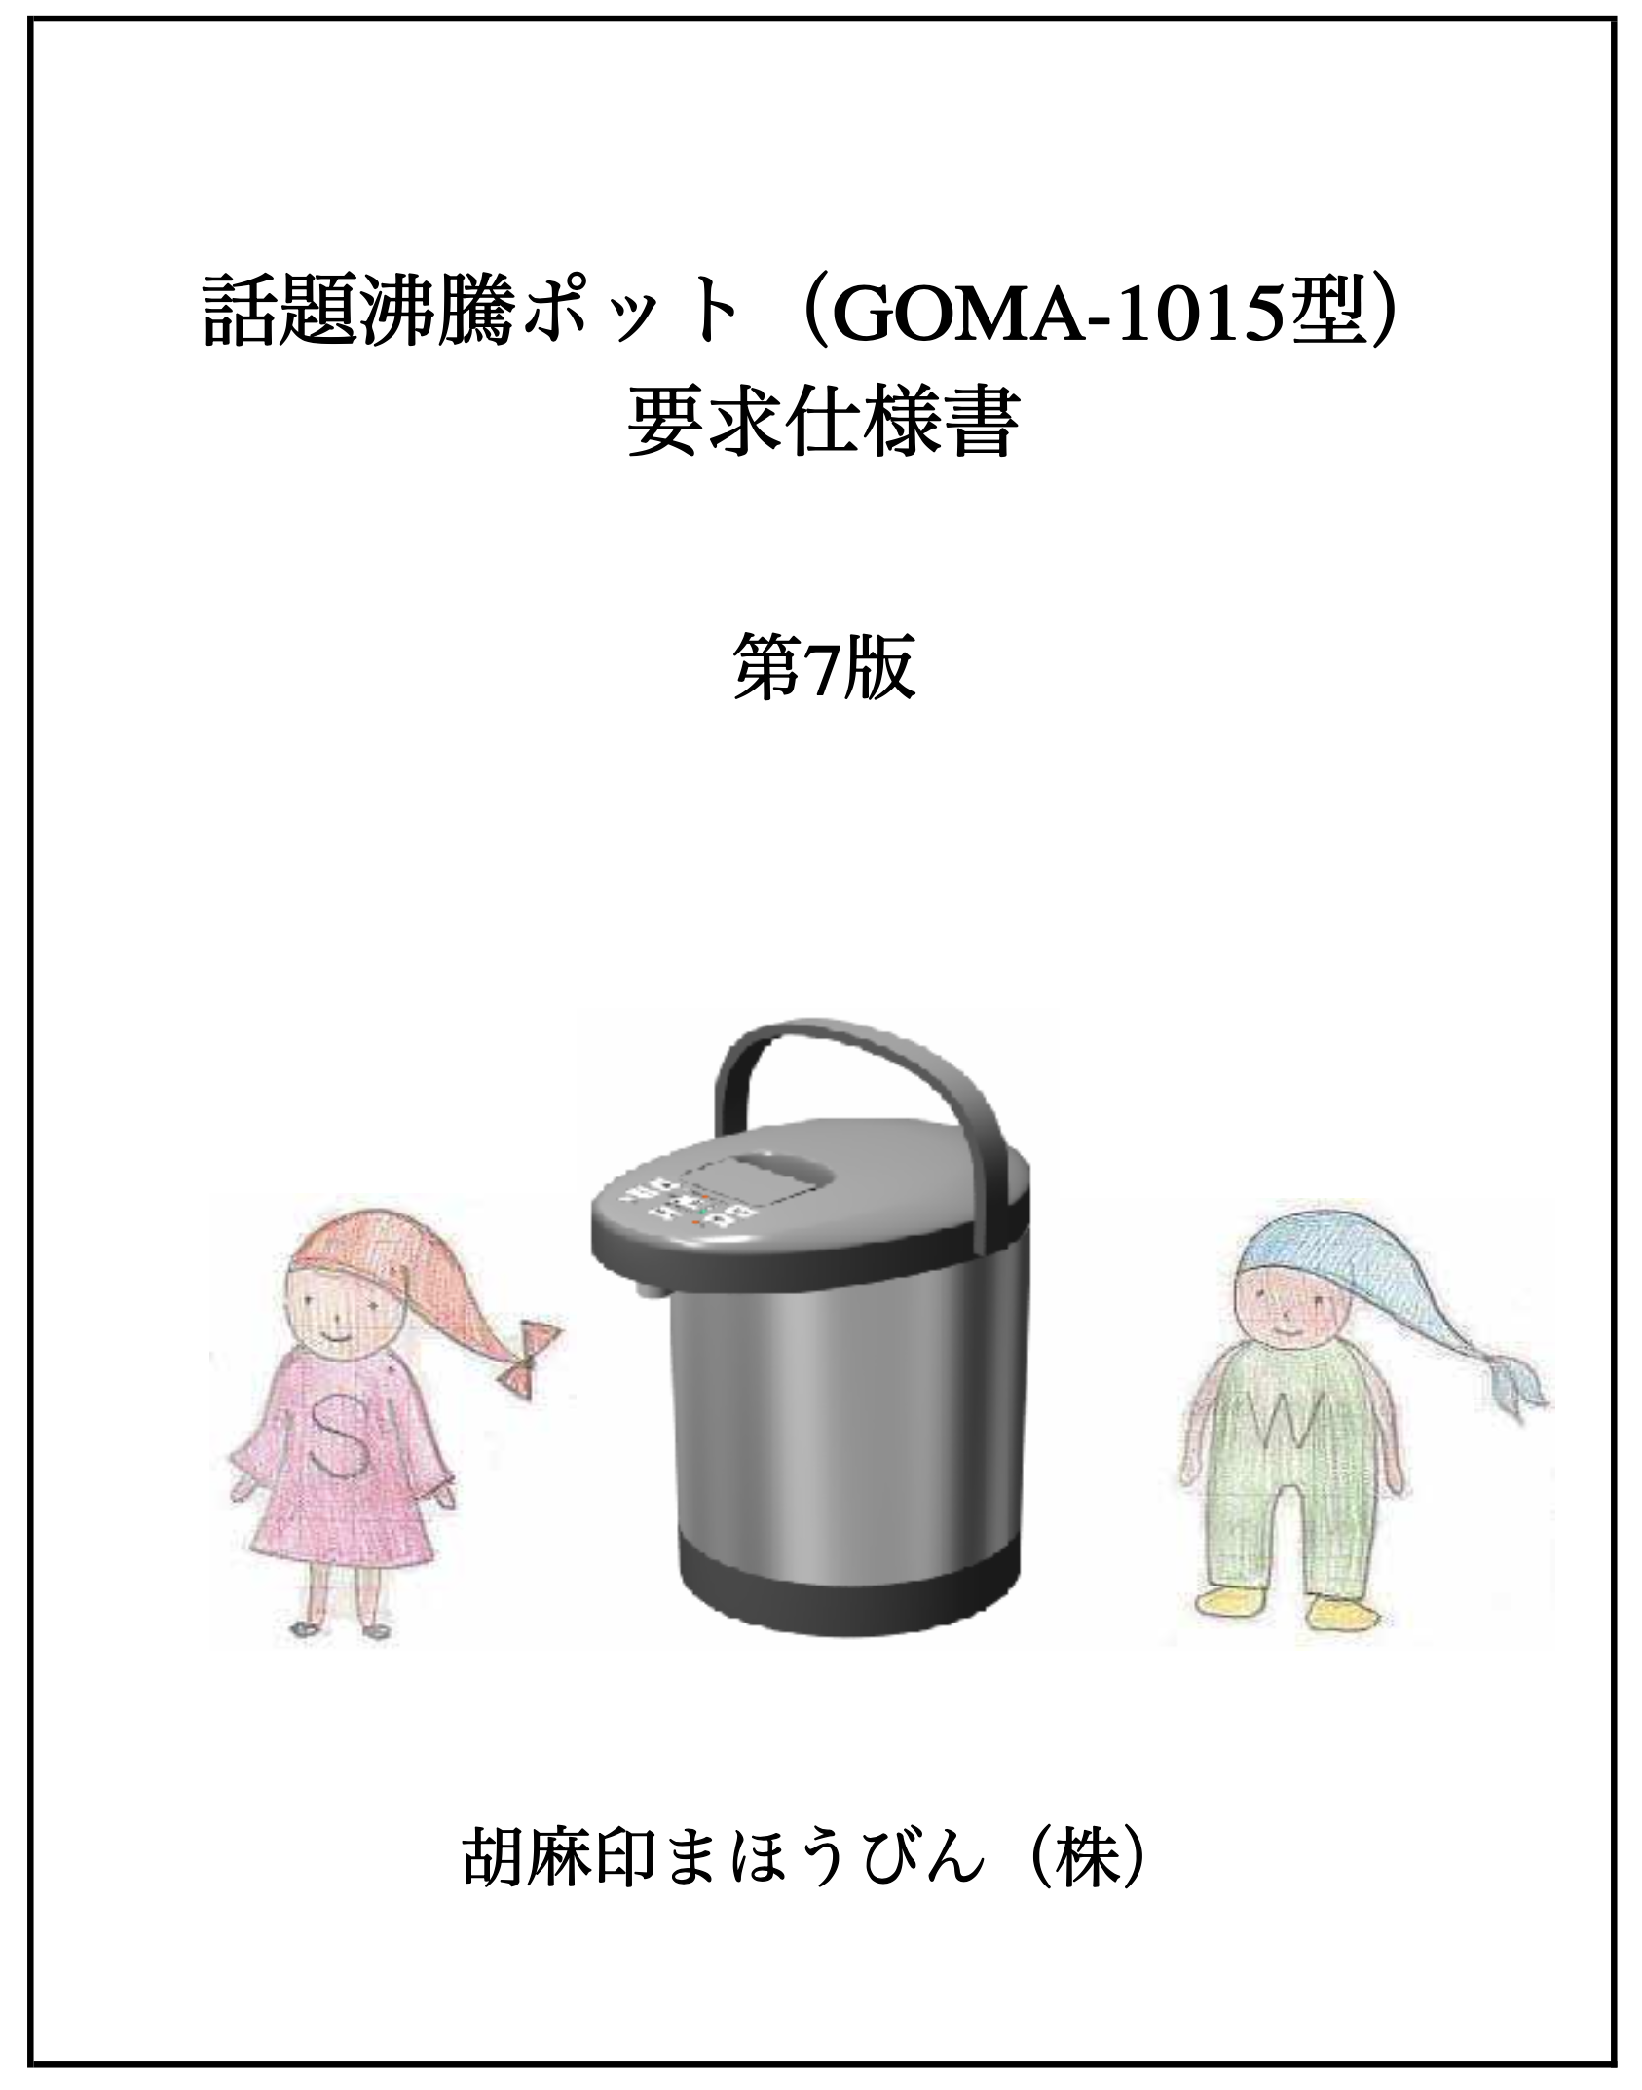

ハードウエア構成とハードウエア要求仕様
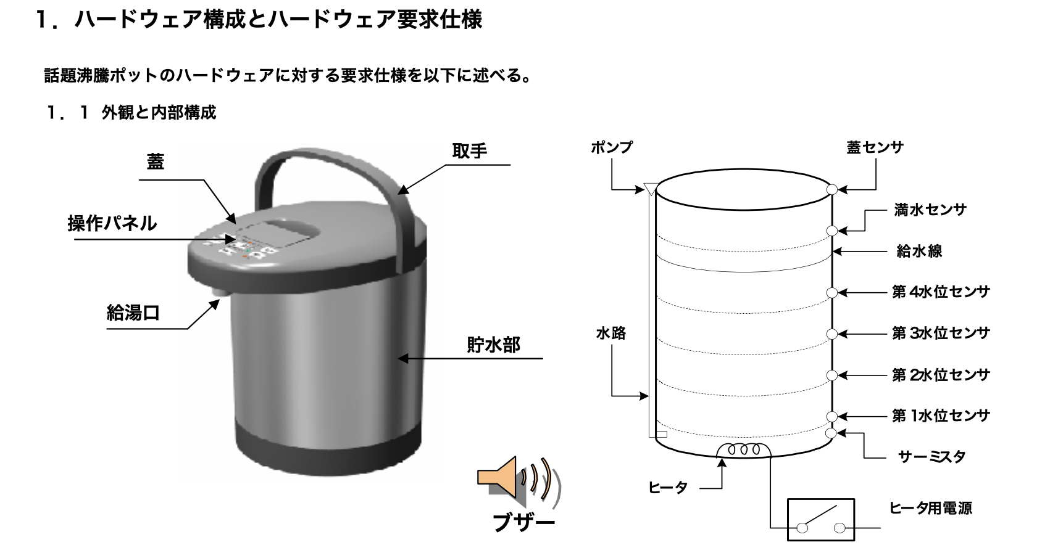

＜＜外観＞＞
 | ＜蓋＞
 | pot - 100- 11 | ポット上部にあり、片手で操作できる。
 | <操作パネル>
 | pot - 100- 12 | ポットの蓋にはめ込まれている。
 | <給湯口>
 | pot - 100- 13 | 正面側に下向きである。
 | <取手>
 | pot - 100- 14 | 買い物袋のようにポットを吊り下げる形状で未使用時は2カ所の本体接合部で本体側に倒せる。
 | <貯水部>
 | pot - 100- 15 | 断熱性の高いステンレス素材を使用し、ポット内の水(湯)を保温し易くなっている。
<<内部構成>>
 | <満水センサ>
 | pot - 110- 11 | 水位が、このポットの許容上限を超えているかどうかを検出する。 【説明】このセンサがonの時、水位が許容上限を超えていることになる。
 | pot - 110- 12 | デフォルトはonであること。 【説明】故障時、安全側に制御したいから。
 | <第n水位センサ>
 | pot - 110- 13 | 水位を検出する。 【説明】各センサはon時、その位置よりも水位が高いことになる。
 | pot - 110- 14 | デフォルトはoffであること。 【説明】故障時、安全側に制御したいから。
 | <蓋センサ>
 | pot - 110- 15 | 蓋が閉じているかどうかを検出する。 【説明】蓋が閉じている時にonになる。
 | <サーミスタ>
 | pot - 110- 16 | ポット内の水温を検出する。 【説明】- 10°C~150°Cの測定が可能。
 | <ヒータ>
 | pot - 110- 17 | ポット内の水を加熱する。
 | <ヒータ用電源>
 | pot - 110- 18 | ヒータへ電力を供給する。 【説明】通常はコンセントに繋ぐと電力を供給する状態となり、コンセントから外すと電力を遮断 した状態となる。また、ヒータに異常が発生した時は、電力を遮断する。(電力供給状態≠ヒータ 動作中。ヒータon=ヒータ動作中。)
 | <給水線>
 | pot - 110- 19 | ユーザに、このポットに入れることができる水量の上限を知らせるための目印であり、満水センサ の位置よりも若干下にある。
 | <ポンプ>
 | pot - 110- 20 | ポット内の水を吸い上げて、給湯口から排出する。
 | <水路>
 | pot - 110- 21 | ポンプによって吸い上げられる水の通路である。
 | <ブザー>
 | pot - 110- 22 | onしている間、○○KHzの音が出る。
 | <水位メータ>
 | pot - 120- 11 | 水位メータは水位センサと同数のインジケータセルと呼ばれるランプにより構成される。 【説明】この例では、水位は第2水位センサと第3水位センサの間にあることになる。

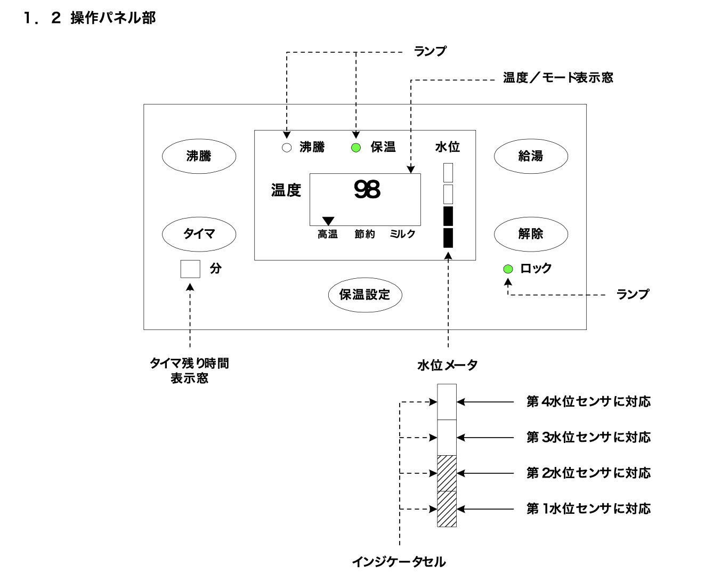

機能グループ | 部位 | 説明
保温・沸騰 | 保温設定ボタン | 押下ごとに保温モードをサイクリックに設定（高温ー＞節約ー＞ミルクー＞高温）
 | 沸騰ボタン | 押下すると沸騰させる
 | 温度/モード表示窓 | 水温と設定されている保温モードを表示
 | 沸騰ランプ | 沸騰中点灯。沸騰終了で消灯
 | 保温ランプ | 沸騰中以外点灯。沸騰開始で消灯
給湯 | 給湯ボタン | 押下中給湯。手を離すと給湯停止
 | 解除ボタン | 給湯口のロック/解除用。ロック中は給湯ボタンが無効。給湯中は当ボタンは無効
 | 水位メーター | ポット内の水位を表示
 | ロックランプ | 給湯口のロック中点灯
キッチンタイマー | タイマボタン | キッチンタイマを起動。一回押下で1分追加
 | タイマ残り時間表示窓 | キッチンタイマの残り時間を表示。分単位で切り上げ

温度制御仕様
＜ふたが閉じられた場合＞
 | ◆温度制御可能な水位ならば加熱する（沸騰状態）
 | ◆100°Cに達した後、「3分間加熱」
 | ◆3分後、保温状態に移行
 | ◆沸騰状態では、「温度制御方式3：目標温度ON/OFF方式
＜沸騰状態が終了した場合＞
 | ◆目標温度に保つようにヒータ制御する（保温状態）
 | ◆モード（高温、節約、ミルク）別の目標温度
 | 高温モード： | 98°C
 | 節約モード： | 90°C
 | ミルクモード： | 60°C
 | ◆保温状態では「温度制御方式1：PID制御方式」
＜その他＞
 | ◆沸騰ボタン押下により、強制沸騰
 | 「ふたが閉じられた場合」と同一
 | ◆温度設定ボタン押下により保温モード変更
 | 変更後の保温モードに従う
 | ◆温度制御方式は機種によってい変わる場合あり
温度制御方式
＜共通項目＞
 | ◆ヒーターのON/OFFで制御
 | 制御周期と操作量（0％）によってON/OFFが決まる
 | 操作量決定に3方式あり
＜操作量決定方式＞
 | ◆温度制御方式1： | PID制御方式
 | 水温によって決定する係数から操作量を求める
 | ◆温度制御方式2： | 温度制御テーブル方式
 | ◆温度制御方式3： | 目標温度ON/OFF方式
 | 目標温度到達時ON（100％）/OFF（0％）切り替え
安全性要求
＜高温エラー＞
 | ◆水温が100°Cを超えた
 | ◆ヒーター電源をOFFする
 | ◆30秒間ブザー鳴動
＜温度あがらずエラー＞
 | ◆「目標温度より5°C低い」かつ「前回から低下」
 | ◆ヒーター電源をOFFする
 | ◆30秒間ブザー鳴動
 | ◆1分ごとに水温検出
動作抑制
＜その他の動作仕様＞
 | ◆「第n位センサーON」かつ「満水センサがOFF」の場合のみ沸騰ボタン・ヒーターが動作
 | ◆ふたが開くとヒーター停止、沸騰ボタン無効
 | ◆ヒーターが動作したいない場合、沸騰ランプと保温ランプは消灯
 | ◆保温モードに設定した際に100°Cでなかった場合、一度沸騰させたあと、自然に冷ましながら設定温度に保つ
 | ◆ボタンが押されたらブザーを1回鳴動
 | だたし、沸騰ボタン無効時には鳴動しない
 | ◆沸騰状態終了時、ブザーを3回鳴動

状態遷移
